Familiograma
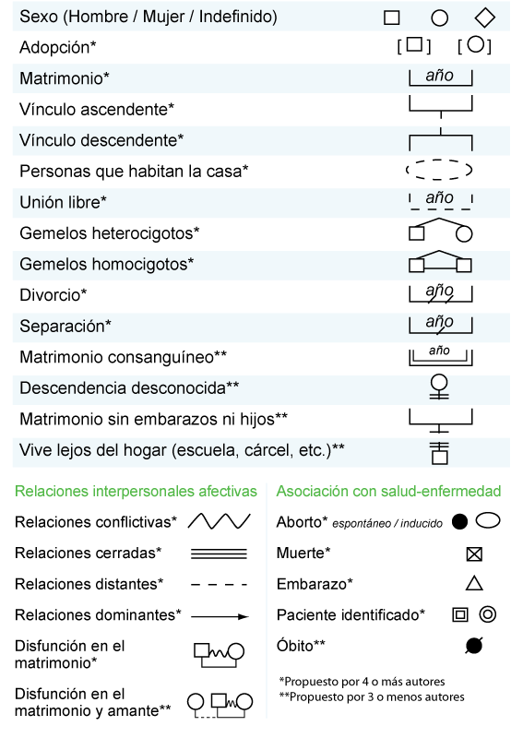
Secretaria de Salud
Comisiona Nacional contra las Adicciones
Centro de Atención Primaria a las Adicciones
TRABAJO SOCIAL
FAMILIOGRAMA
Fecha: | No. Expediente:

Nombre: |  | Edad

